初期画面表示
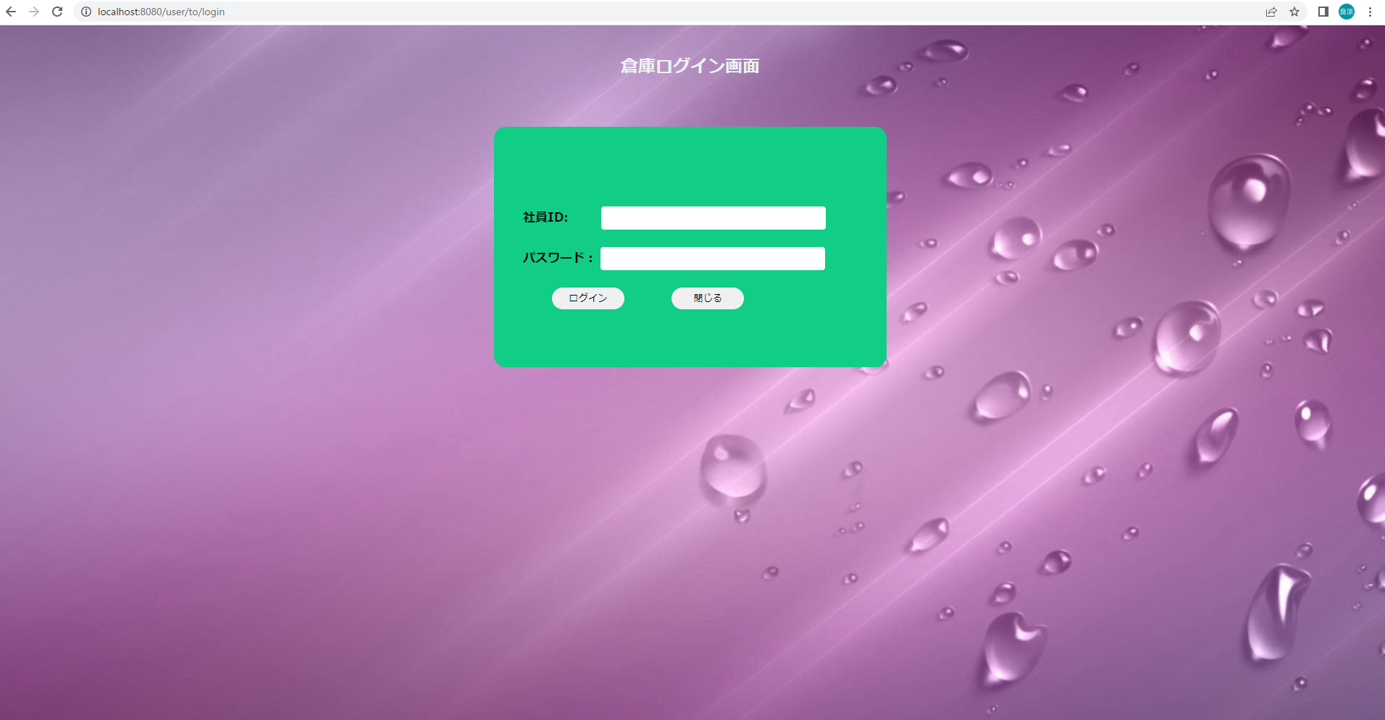
単体試験仕様書 |  | システムID |  | 画面ID |  | 作成者 | 加藤 | 更新者
 |  | システム名称 | 在庫管理システム | 画面名 | ログイン | 作成日 | 2022-12-21 | 更新日

 | 初期画面

ケース
単体試験仕様書 |  | システムID |  | 画面ID |  |  |  |  |  |  | 作成者 | 加藤 | 更新者
 |  | システム名称 | 在庫管理システム | 画面名 |  |  |  | ログイン |  |  | 作成日 | 2022-12-21 | 更新日

チェック内容
チェックポイント
ポイント漏れ
 |  |  |  |  | 1 | 2 | 3 | 4 | 5
チェック条件 | 画面初期表示 |  |  |  | ○

 | 社員ID
 | 未入力の場合 |  |  |  |  | ○
 | 入力の場合 |  |  |  |  |  | ○ | ○ | ○

 | パスワード
 | 未入力の場合 |  |  |  |  |  | ○
 | 入力の場合 |  |  |  |  | 〇 |  | ○ | ○

 | 社員テーブルに
 | 社員ID、パスワードが存在しない場合 |  |  |  |  |  |  | ○
 | 社員ID、パスワードが存在する場合 |  |  |  |  |  |  |  | ○

 | ログインボタンを押下する場合 |  |  |  |  | ○ | ○ | ○ | ○
 | 閉じるボタンを押下する場合 |  |  |  |  |  |  |  |  | 〇

確認内容 | 社員IDに空白が表示されること。 |  |  |  | ○
 | パスワードに空白が表示されること。 |  |  |  | ○

 | エラー「社員IDを入力してください。」が表示されること。 |  |  |  |  | ○
 | エラー「パスワードを入力してください。」が表示されること。 |  |  |  |  |  | ○
 | エラー「社員IDまたはパスワードが違います。再入力しなおしてください。」が表示されること。 |  |  |  |  |  |  | ○

 | 在庫情報一覧画面へ遷移すること。 |  |  |  |  |  |  |  | ○
 | 現在の画面を閉じる。 |  |  |  |  |  |  |  |  | 〇
ログイン画面を閉じること。

実施結果
実施者
検証日
確認者
確認日

ケース (境界値)
単体試験仕様書 |  | システムID |  | 画面ID |  |  |  |  |  |  |  |  | 作成者 | 加藤 | 更新者
 |  | システム名称 | 在庫管理システム | 画面名 |  |  |  | ログイン |  |  |  |  | 作成日 | 2022-12-21 | 更新日

チェック内容
チェックポイント
 |  |  |  |  | 1 | 2 | 3 | 4 | 5
チェック条件 | 入力された社員IDの桁数
 | 1 |  |  |  | ○
 | 2 |  |  |  |  | ○
 | 20 |  |  |  |  |  | ○
 | 21 |  |  |  |  |  |  | ○

 | 入力されたパスワードの桁数
 | 1 |  |  |  |  |  |  |  | 〇
 | 2 |  |  |  |  |  |  |  |  | 〇
 | 20 |  |  |  |  |  |  |  |  |  | 〇
 | 21 |  |  |  |  |  |  |  |  |  |  | 〇

確認内容 | エラー「社員IDは英数20桁以内で入力してください。」が表示されること。 |  |  |  |  |  |  | ○
 | エラー「パスワードは英数20桁以内で入力してください。」が表示されること。 |  |  |  |  |  |  |  |  |  |  | 〇
 | エラーメッセージが表示されないこと。 |  |  |  | ○ | ○ | ○ |  | ○ | ○ | ○

実施結果
実施者
検証日
確認者
確認日

